关系图
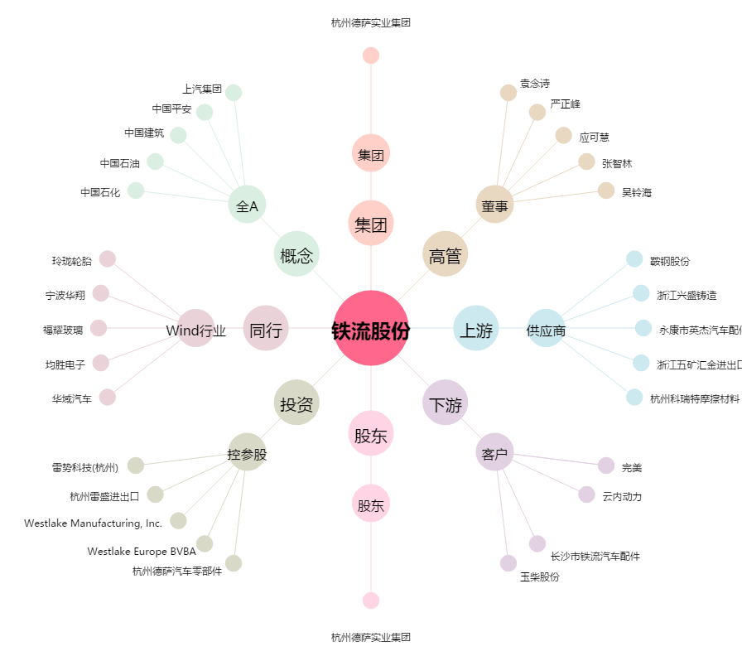
铁流股份[603926.SH] - 关系概览图

